TR_Display
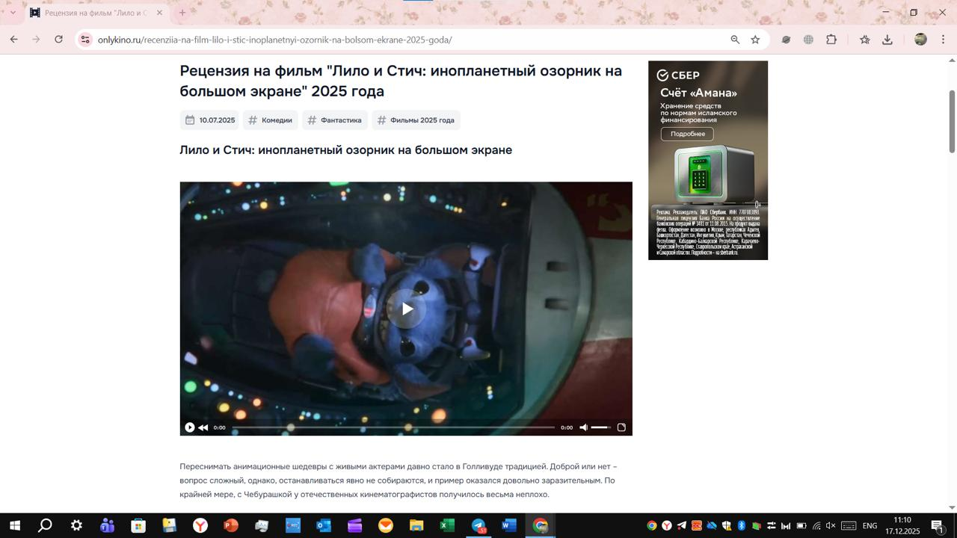
Ко всем размещаемым РИМ применимы требования статьи ФЗ "О рекламе" - 18.1 часть 16. Материалы в обязательном порядке должны содержать следующую информацию:

Требования | Описание
Пометка: | "Реклама"
 | "Рекламодатель", включающая в себя слово "Рекламодатель" с двоеточием и указанием юридического лица рекламодателя и его ИНН, с уточнением организационно-правовой формы хозяйствующего субъекта. Пример пометки: Реклама Рекламодатель: ООО "Сияние" (ИНН 1234567890)
 | Опционально: сайт/страница сайта, содержащая информацию о рекламодателе. Пример пометки: Реклама Рекламодатель: ООО "Сияние" (ИНН 1234567890), www.shining.ru
Примечание: | - Пометка "Реклама" и название рекламодателя должны присутствовать на креативе в течение всего периода его отображения. - Пометку необходимо располагать в левом верхнем углу креатива.

Технические требования
Графический баннер
Требования | Описание
Максмальный вес файла: | до 150KB
Формат файла: | JPG, PNG, GIF
Общие требования: | Креатив дожен иметь видимую границу, отличную по цвету от фона баннера
Размеры файла: | 240х400, 728х90, 300х250, 160x600, 300х600, 320х50, 320х100, 250х250, 970х90

